Sheet1
 | TEST: CALCULATE WITH ME |  |  | GROUP 6

STT | Tiêu đề | Nhập vào | Mong đợi | Thực tế | Pass/Fail | Members name:
1 | Cộng số bình thường | Số thứ nhất = 3, Số thứ hai = 5 | Thông báo: 3 + 5 = 8 | Thông báo: 3 + 5 = 8 | Pass | Le Phan Nhat Linh
 |  |  |  |  |  | Hoang Thi Thanh Nhan
2 | Nhập số thực | Số thứ nhất = 3.7, Số thứ hai = 3 | Thông báo: 3.7 + 3 = 6.7 | Thông báo: 3.7 + 3 = 6.7 | Pass | Do Tuan Kiet
 |  |  |  |  |  | Le Truong Huy
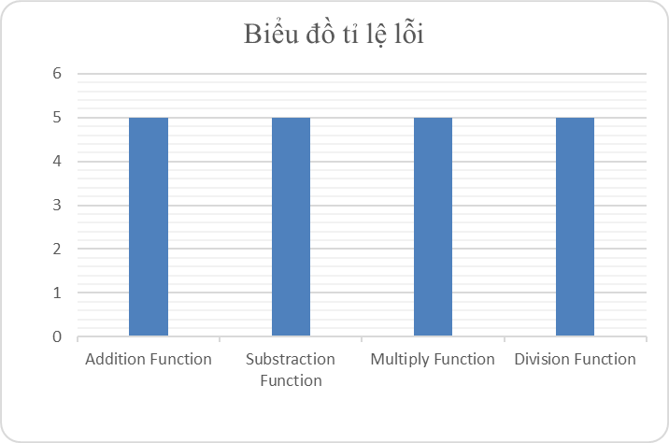
3 | Trừ số bình thường | Số thứ nhất = 8, Số thứ hai = 2 | Thông báo: 8 - 2 = 6 | Thông báo: 8 - 2 = 6 | Pass

4 | Nhập số thực | Số thứ nhất = 3.2, Số thứ nhất = 2 | Thông báo: 3.2 - 2 = 1.2 | Thông báo: 3.2 - 2 = 1.2 | Pass

5 | Nhân số bình thường | Số thứ nhất = 6, Số thứ hai = 7 | Thông báo: 6 * 7 = 42 | Thông báo: 6 * 7 = 42 | Pass |  |  | * Cột xanh: Pass
 |  |  |  |  |  |  |  | * Cột đỏ: Fail
6 | Nhập số thực | Số thứ nhất = 9.2, Số thứ hai = 4.3 | Thông báo: 9.2 * 4.3 = 39.56 | Thông báo: 9.2 * 4.3 = 39.56 | Pass

7 | Chia lấy nguyên | Số thứ nhất = 8, Số thứ hai = 5 | Thông báo: 8 / 5 = 1 | Thông báo: 8 / 5 = 1 | Pass

8 | Nhập số thực | Số thứ nhất = 3.5, Số thứ hai = 2 | Thông báo: 3.5 / 2 = 1 | Thông báo: 3.5 / 2 = 1 | Pass

9 | Chia lấy dư | Số thứ nhất = 6, Số thứ hai = 4 | Thông báo: 6 % 4 = 2 | Thông báo: 6 % 4 = 2 | Pass
 |  |  |  |  |  | Lỗi sai: Cộng, chia số thực bị lỗi | Đã sửa từ dòng 199 đến 256
10 | Nhập số thực | Số thứ nhất = 7.4, Số thứ hai = 4 | Thông báo: 7.4 % 4 = 3.4 | Thông báo: 7.4 % 4 = 3.4 | Pass |  | int n1; - > double n1;
 |  |  |  |  |  |  | int n2; - > double n2;
11 | Nhập chữ | Số thứ nhất = "abcd", Số thứ hai = 5 | Thông báo: Nhập sai dữ liệu | Thông báo: Nhập sai dữ liệu | Pass
 |  |  |  |  |  |  | Sửa lại phần Switch case
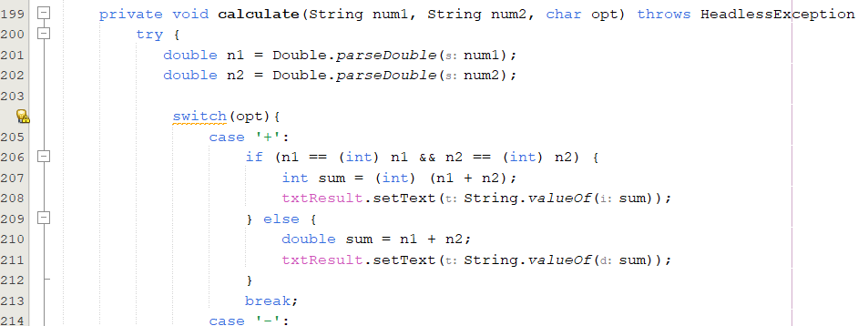
12 | Chia một số cho 0 | Số thứ nhất = 7, Số thứ hai = 0 | Thông báo: Nhập sai dữ liệu | Thông báo: Nhập sai dữ liệu | Pass

13 | 0 chia 0 | Số thứ nhất = 0, Số thứ hai = 0 | Thông báo: Nhập sai dữ liệu | Thông báo: Nhập sai dữ liệu | Pass

14 | Cộng số âm | Số thứ nhất = -8, Số thứ hai = -5 | Thông báo: -8 + (-3) = -13 | Thông báo: -8 + (-3) = -13 | Pass

15 | Trừ số âm | Số thứ nhất = -3.7, Số thứ hai = -4 | Thông báo: -3.7 - (- 4) = 0.3 | Thông báo: -3.7 - (- 4) = 0.3 | Pass

16 | Nhân số âm | Số thứ nhất = -4, Số thứ hai = -6.3 | Thông báo: -4 * (-6.3) = 25.2 | Thông báo: -4 * (-6.3) = 25.2 | Pass

17 | Chia lấy nguyên số âm | Số thứ nhất = -5.6, Số thứ hai = 3 | Thông báo: -5.6 / 3 = -1 | Thông báo: -5.6 / 3 = -1 | Pass

18 | Chia lấy dư số âm | Số thứ nhất = -9.4, Số thứ hai = -4 | Thông báo: -9.4 % (-4) = -1.6 | Thông báo: -9.4 % (-4) = -1.6 | Pass

19 | Nhập vừa số vừa chữ | Số thứ nhất = "94ab", Số thứ hai = "4a" | Thông báo: Nhập sai dữ liệu | Thông báo: Nhập sai dữ liệu | Pass

20 | Nhập nhiều dấu chấm trong số thập phân | Số thứ nhất = -9...4, Số thứ hai = 4.... | Thông báo: Nhập sai dữ liệu | Thông báo: Nhập sai dữ liệu | Pass

21 | Xuất hiện phép tính trong một textfield | Số thứ nhất = -3/, Số thứ hai = 7* | Thông báo: Nhập sai dữ liệu | Thông báo: Nhập sai dữ liệu | Pass

22 | Bình phương số nguyên | Số thứ nhất = 2, Số thứ hai = 4 | Thông báo: Số thứ nhất = 4; Số thứ hai = 16 | Thông báo: Số thứ nhất = 4; Số thứ hai = 16 | Pass

23 | Bình phương số thực | Số thứ nhất = 1.2, Số thứ hai = 3. | Thông báo: Số thứ nhất = 1.44; Số thứ hai = 11.56 | Thông báo: Số thứ nhất = 1.44; Số thứ hai = 11.56 | Pass

24 | Bình phương số âm | Số thứ nhất = -3, Số thứ hai = -4.1 | Thông báo: Số thứ nhất = 9; Số thứ hai = 16.81 | Thông báo: Số thứ nhất = 9; Số thứ hai = 16.81 | Pass

25 | Nhập chữ hoặc kí tự đặc biệt | Số thứ nhất = nk, Số thứ hai = /@ | Thông báo: Nhập sai dữ liệu | Thông báo: Nhập sai dữ liệu | Pass

26 | Căn số nguyên | Số thứ nhất = 9, Số thứ hai = 144 | Thông báo: Số thứ nhất = 3; Số thứ hai = 12 | Thông báo: Số thứ nhất = 3; Số thứ hai = 12 | Pass

27 | Căn số thực | Số thứ nhất = 6,4, Số thứ hai = 14.8 | Thông báo: Số thứ nhất = 2.529822; Số thứ hai = 3.847077 | Thông báo: Số thứ nhất = 2.529822; Số thứ hai = 3.847077 | Pass

28 | Căn số âm | Số thứ nhất = -3.9, Số thứ hai = -5 | Thông báo: Nhập sai dữ liệu | Thông báo: Nhập sai dữ liệu | Pass

29 | Nhập chữ hoặc kí tự đặc biệt | Số thứ nhất = -3/, Số thứ hai = # | Thông báo: Nhập sai dữ liệu | Thông báo: Nhập sai dữ liệu | Pass

30 | Xóa trái số có chiều dài bằng nhau | Số thứ nhất = 394858, Số thứ hai = 939484 | Thông báo: Số thứ nhất = " "; Số thứ hai = " " | Thông báo: Số thứ nhất = " "; Số thứ hai = " " | Pass

31 | Xóa trái số có chiều dài khác nhau | Số thứ nhất = -30493, Số thứ hai = 3283928 | Thông báo: Số thứ nhất = " "; Số thứ hai = " " | Thông báo: Số thứ nhất = " "; Số thứ hai = 8 | Fail

32 | Xóa trái chữ, kí hiệu đặc biệt có chiều dài bằng nhau | Số thứ nhất = -3/4jm, Số thứ hai = mc6+!k | Thông báo: Số thứ nhất = " "; Số thứ hai = " " | Thông báo: Số thứ nhất = " "; Số thứ hai = " " | Pass

33 | Xóa trái chữ, kí hiệu đặc biệt có chiều dài khác nhau | Số thứ nhất = -3/9, Số thứ hai = 7*1114 | Thông báo: Số thứ nhất = " "; Số thứ hai = " " | Thông báo: Số thứ nhất = " "; Số thứ hai = 14 | Fail

34 | Xóa phải số có chiều dài bằng nhau | Số thứ nhất = 394858, Số thứ hai = 939484 | Thông báo: Số thứ nhất = " "; Số thứ hai = " " | Thông báo: Số thứ nhất = " "; Số thứ hai = " " | Pass

35 | Xóa phải số có chiều dài khác nhau | Số thứ nhất = -30493, Số thứ hai = 3283928 | Thông báo: Số thứ nhất = " "; Số thứ hai = " " | Thông báo: Số thứ nhất = " "; Số thứ hai = 3 | Fail

36 | Xóa phải chữ, kí hiệu đặc biệt có chiều dài bằng nhau | Số thứ nhất = -3/4jm, Số thứ hai = mc6+!k | Thông báo: Số thứ nhất = " "; Số thứ hai = " " | Thông báo: Số thứ nhất = " "; Số thứ hai = " " | Pass

37 | Xóa phải chữ, kí hiệu đặc biệt có chiều dài khác nhau | Số thứ nhất = -3/9, Số thứ hai = 7*1114 | Thông báo: Số thứ nhất = " "; Số thứ hai = " " | Thông báo: Số thứ nhất = " "; Số thứ hai = 7* | Fail

